Instructions
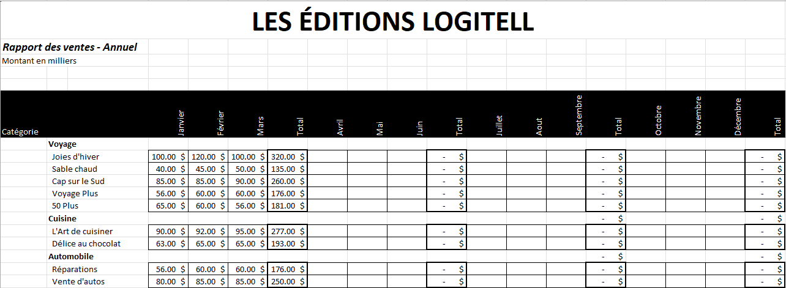
1. Reproduisez l'image ci-dessous. Faites attentions particulièrement aux bordures épaisses pour les totaux, les cellules supprimés et ce genre de détails.

